PAUTA TELEVISIÓN OP2
...
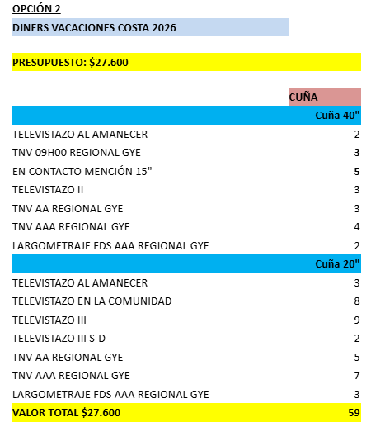
...

PAUTA CINES
...
MULTICINES | VILLAGE | GUAYAQUIL | 3 | 1 | 1 | 1 | 1 | 1 | 1 | 1 | 1
 | CITYMALL | GUAYAQUIL | 2 | 1 | 1 | 1 | 1 | 1 | 1 | 1 | 1
 | PIAZZA | MACHALA | 2 | 1 | 1 | 1 | 1 | 1 | 1 | 1 | 1
 | MALL DEL PACIFICO | MANTA | 2 | 1 | 1 | 1 | 1 | 1 | 1 | 1 | 1
 | VILLAGE | GUAYAQUIL | 2
 | SAN MARINO | GUAYAQUIL | 3
 | MALL DEL SOL | GUAYAQUIL | 3
 | PIAZZA | MACHALA | 1
 | MALL DEL PACIFICO | MANTA | 1
TOTAL |  |  | 17 | 6 | 6 | 6 | 6 | 6 | 6 | 6 | 6
 |  |  | N° SALAS | 17 |  |  |  |  |  |  | 17
* POR SALA SE TIENE UN APROXIMADO DE 4 FUNCIONES DIARIAS, SIN EMBARGO, CADA COMPLEJO MANEJA SU PROPIA PROGRAMACIÓN POR LO QUE PODRÍA VARIAR EL NÚMERO DE FUNCIONES POR DÍA.
* EN EL CASO QUE EL SEGUNDAJE SEA MAYOR A 45SEG SE DESCUENTA EL DOBLE DE SALAS.

